1 Sociale netwerken
Dashboard schatting internetactiviteiten in Den Haag, 2019 |  | 1 | Sociale netwerken
Wijknummer en -naam | Kies een wijk (minimaal 500 personen): | 02 Belgisch Park |  |  | Relatief laag internetgebruik
01 Oostduinen |  |  |  |  | Groepen met een relatief laag (60% of minder) internetgebruik voor sociale netwerken:
02 Belgisch Park | Gemiddeld geschat internetgebruik |  |  |  | Groep 1: Personen van 60 jaar of ouder
03 Westbroekpark en Duttendel | Gemiddeld geschat aandeel personen dat internet gebruikt voor sociale netwerken: |  |  |  | Groep 2: Personen van 30-45 jaar met een inkomen van 62-83 duizend euro
04 Benoordenhout | - in de wijk 02 Belgisch Park |  | 67 | % | Groep 3: 46-59 jaar, opleiding hoog of onbekend, hoge sociale cohesie, inkomen >25.000
05 Archipelbuurt | - in de gemeente Den Haag |  | 71 | %
06 Van Stolkpark en Scheveningse Bosjes |  |  |  |  | Tabel 1.1 Groepen met lager internetgebruik voor sociale netwerken in ICT enquête, 2019
07 Scheveningen | Figuur 1.1 Gemiddeld geschat internetgebruik voor sociale netwerken, Den Haag 2019 |  |  |  |  | Respondenten ICT-enquête 2019
08 Duindorp |  |  |  |  |  | Totaal | Groep 1 | Groep 2 | Groep 3
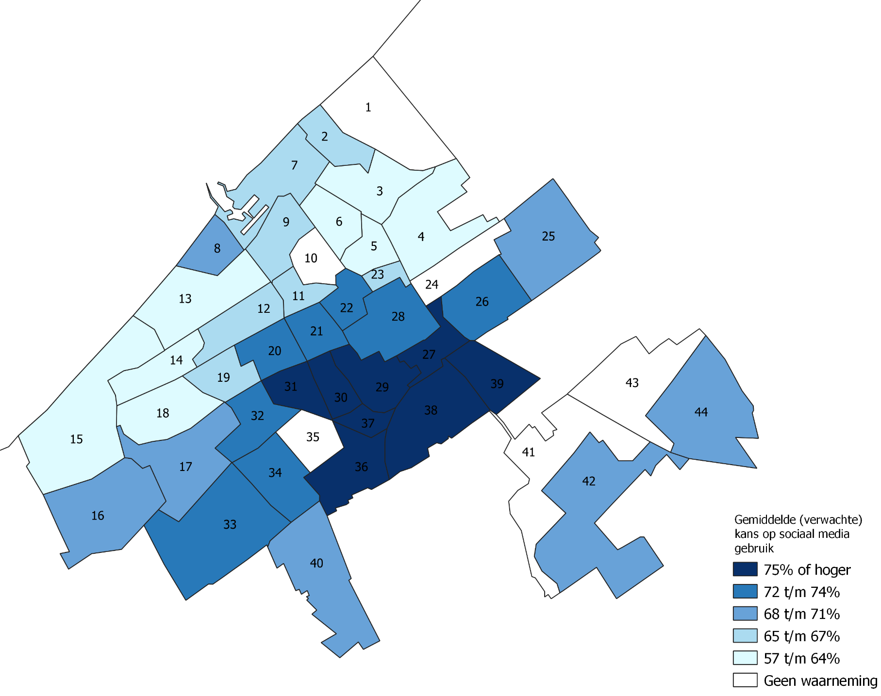
09 Geuzen- en Statenkwartier
10 Zorgvliet |  |  |  |  | Respondenten van de ICT-enquête (aantal) | 4840 | 1290 | 120 | 460
11 Duinoord |  |  |  |  | Internetgebruik voor sociale netwerken (%) | 67 | 47 | 56 | 52
12 Bomen- en Bloemenbuurt
13 Vogelwijk |  |  |  |  | Aandeel vrouw (%) | 49 | - - | - - | - -
14 Bohemen en Meer en Bos |  |  |  |  | Gemiddelde leeftijd (jaar) | 46.8 | ++ | . | ++
15 Kijkduin en Ockenburgh |  |  |  |  | Gemiddeld inkomen (euro) | 36000 | . | ++ | ++
16 Kraayenstein en de Uithof |  |  |  |  | Gebruikt sociale netwerken (%) | 67 | - - | - - | - -
17 Loosduinen |  |  |  |  | Contact met overheid via internet (%) | 78 | - | ++ | +
18 Waldeck |  |  |  |  | Opzoeken medische informatie (%) | 76 | - | . | .
19 Vruchtenbuurt |  |  |  |  | Internetbankieren (%) | 94 | - - | + | .
20 Valkenboskwartier |  |  |  |  | Bestanden verplaatsen of kopiëren (%) | 77 | - - | ++ | .
21 Regentessekwartier
22 Zeeheldenkwartier |  |  |  |  | Verklaring symbolen: waarde voor deze groep is iets lager (-) duidelijk lager (- -), iets hoger (+) of duidelijk hoger (++) dan gemiddeld in Nederland.
23 Willemspark
24 Haagse Bos
25 Mariahoeve en Marlot |  |  |  |  | Figuur 1.2 Groepen met lager internetgebruik voor sociale netwerken in deze wijk, 2019
26 Bezuidenhout
27 Stationsbuurt
28 Centrum
29 Schildersbuurt
30 Transvaalkwartier
31 Rustenburg en Oostbroek
32 Leyenburg
33 Bouwlust en Vrederust
34 Morgenstond
35 Zuiderpark
36 Moerwijk
37 Groente- en Fruitmarkt |  |  |  |  | Tabel 1.2 Groepen met lager internetgebruik voor sociale netwerken in deze wijk, 2019
38 Laakkwartier en Spoorwijk |  |  |  |  |  |  |  | Den Haag | Wijk
39 Binckhorst |  |  |  |  |  |  |  | %
40 Wateringse Veld |  |  |  |  | Totaal personen met een lagere geschatte kans |  |  | 100 | 100
41 Hoornwijk |  |  |  |  | Groep 1: Personen van 60 jaar of ouder |  |  | 83 | 91
42 Ypenburg |  |  |  |  | Groep 2: Personen van 30-45 jaar met een inkomen van 62-83 duizend euro |  |  | 9 | 9
43 Forepark |  |  |  |  | Groep 3: 46-59 jaar, opleiding hoog of onbekend, hoge sociale cohesie, inkomen >25.000 |  |  | 8 | 0
44 Leidschenveen

2 Digitale overheid
Dashboard schatting internetactiviteiten in Den Haag, 2019 |  | 2 | Het opzoeken van overheidsinformatie
Wijknummer en -naam | Kies een wijk (minimaal 500 personen): | 02 Belgisch Park |  |  | Relatief laag internetgebruik
01 Oostduinen |  |  |  |  | Groepen met een relatief laag (75% of minder) internetgebruik voor het opzoeken van overheidsinformatie:
02 Belgisch Park | Gemiddeld geschat internetgebruik |  |  |  | Groep 1: Hoogopgeleid, 18-
03 Westbroekpark en Duttendel | Gemiddeld geschat aandeel personen dat internet gebruikt voor het opzoeken van overheidsinformatie: |  |  |  | Groep 2: Niet hoogopgeleid, inkomen 12.000-37.000 euro
04 Benoordenhout | - in de wijk 02 Belgisch Park |  | 79 | % | Groep 3: Niet hoogopgeleid, inkomen <12.000 euro, huishoudinkomen <125% van sociaal minimum
05 Archipelbuurt | - in de gemeente Den Haag |  | 75 | %
06 Van Stolkpark en Scheveningse Bosjes |  |  |  |  | Tabel 2.1 Groepen met lager internetgebruik voor het opzoeken van overheidsinformatie in ICT enquête, 2019
07 Scheveningen | Figuur 2.1 Gemiddeld geschat internetgebruik voor het opzoeken van overheidsinformatie, Den Haag 2019 |  |  |  |  | Respondenten ICT-enquête 2019
08 Duindorp |  |  |  |  |  | Totaal | Groep 1 | Groep 2 | Groep 3
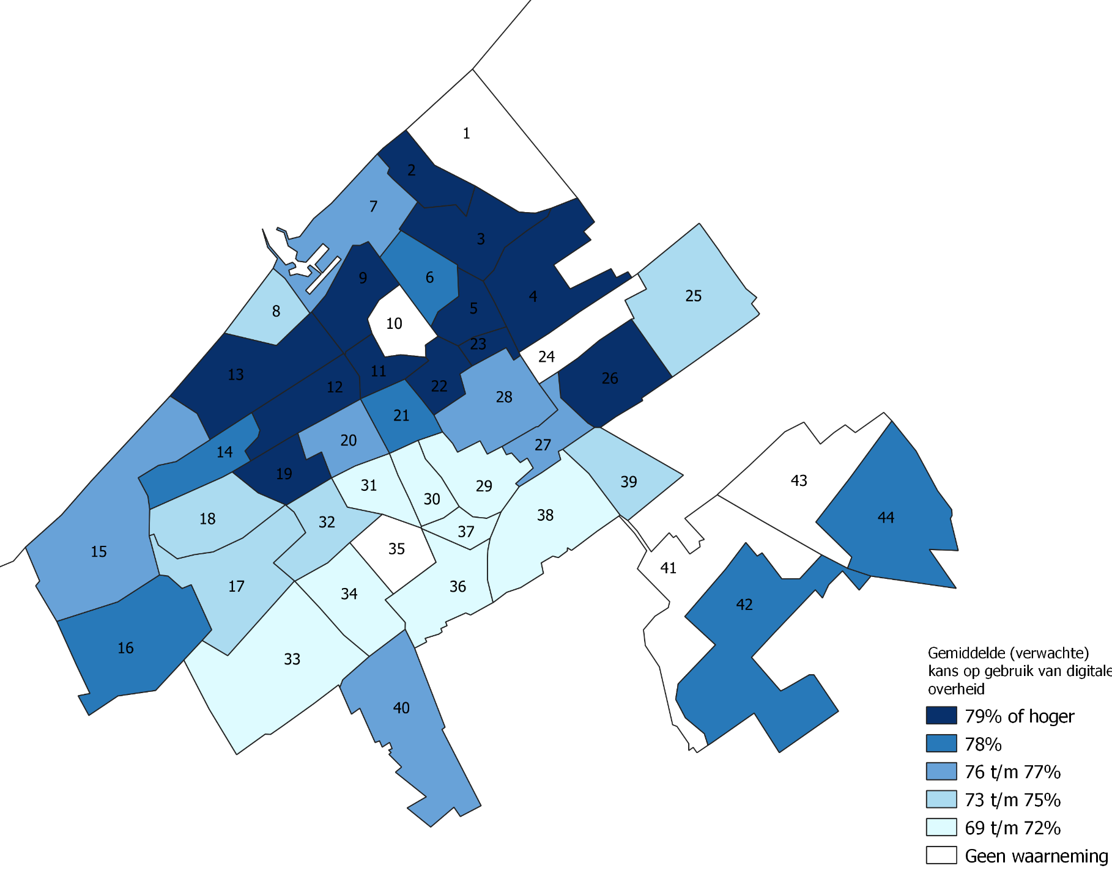
09 Geuzen- en Statenkwartier
10 Zorgvliet |  |  |  |  | Respondenten van de ICT-enquête (aantal) | 4840 | 40 | 1290 | 620
11 Duinoord |  |  |  |  | Internetgebruik voor het opzoeken van overheidsinformatie (%) | 78 | 68 | 70 | 54
12 Bomen- en Bloemenbuurt
13 Vogelwijk |  |  |  |  | Aandeel vrouw (%) | 49 | + | ++ | ++
14 Bohemen en Meer en Bos |  |  |  |  | Gemiddelde leeftijd (jaar) | 46.8 | - - | ++ | .
15 Kijkduin en Ockenburgh |  |  |  |  | Gemiddeld inkomen (euro) | 36000 | - - | - - | - -
16 Kraayenstein en de Uithof |  |  |  |  | Gebruikt sociale netwerken (%) | 67 | ++ | - | .
17 Loosduinen |  |  |  |  | Contact met overheid via internet (%) | 78 | - | - - | - -
18 Waldeck |  |  |  |  | Opzoeken medische informatie (%) | 76 | . | - - | - -
19 Vruchtenbuurt |  |  |  |  | Internetbankieren (%) | 94 | . | - - | - -
20 Valkenboskwartier |  |  |  |  | Bestanden verplaatsen of kopiëren (%) | 77 | . | - - | - -
21 Regentessekwartier
22 Zeeheldenkwartier |  |  |  |  | Verklaring symbolen: waarde voor deze groep is iets lager (-) duidelijk lager (- -), iets hoger (+) of duidelijk hoger (++) dan gemiddeld in Nederland.
23 Willemspark
24 Haagse Bos
25 Mariahoeve en Marlot |  |  |  |  | Figuur 2.2 Groepen met lager internetgebruik voor het opzoeken van overheidsinformatie in deze wijk, 2019
26 Bezuidenhout
27 Stationsbuurt
28 Centrum
29 Schildersbuurt
30 Transvaalkwartier
31 Rustenburg en Oostbroek
32 Leyenburg
33 Bouwlust en Vrederust
34 Morgenstond
35 Zuiderpark
36 Moerwijk
37 Groente- en Fruitmarkt |  |  |  |  | Tabel 2.2 Groepen met lager internetgebruik voor het opzoeken van overheidsinformatie in deze wijk, 2019
38 Laakkwartier en Spoorwijk |  |  |  |  |  |  |  | Den Haag | Wijk
39 Binckhorst |  |  |  |  |  |  |  | %
40 Wateringse Veld |  |  |  |  | Totaal personen met een lagere geschatte kans |  |  | 100 | 100
41 Hoornwijk |  |  |  |  | Groep 1: Hoogopgeleid, 18- |  |  | 0 | 1
42 Ypenburg |  |  |  |  | Groep 2: Niet hoogopgeleid, inkomen 12.000-37.000 euro |  |  | 65 | 60
43 Forepark |  |  |  |  | Groep 3: Niet hoogopgeleid, inkomen <12.000 euro, huishoudinkomen <125% van sociaal minimum |  |  | 35 | 39
44 Leidschenveen

3 Medische informatie
Dashboard schatting internetactiviteiten in Den Haag, 2019 |  | 3 | Het opzoeken van medische informatie
Wijknummer en -naam | Kies een wijk (minimaal 500 personen): | 02 Belgisch Park |  |  | Relatief laag internetgebruik
01 Oostduinen |  |  |  |  | Groepen met een relatief laag (69% of minder) internetgebruik voor het opzoeken van medische informatie:
02 Belgisch Park | Gemiddeld geschat internetgebruik |  |  |  | Groep 1: Niet hoogopgeleid, man, inkomen <43.000 euro
03 Westbroekpark en Duttendel | Gemiddeld geschat aandeel personen dat internet gebruikt voor het opzoeken van medische informatie: |  |  |  | Groep 2: Niet hoogopgeleid, vrouw, leeftijd 63 jaar of ouder
04 Benoordenhout | - in de wijk 02 Belgisch Park |  | 76 | %
05 Archipelbuurt | - in de gemeente Den Haag |  | 75 | %
06 Van Stolkpark en Scheveningse Bosjes |  |  |  |  | Tabel 3.1 Groepen met lager internetgebruik voor het opzoeken van medische informatie in ICT enquête, 2019
07 Scheveningen | Figuur 3.1 Gemiddeld geschat internetgebruik voor het opzoeken van medische informatie, Den Haag 2019 |  |  |  |  | Respondenten ICT-enquête 2019
08 Duindorp |  |  |  |  |  | Totaal | Groep 1 | Groep 2
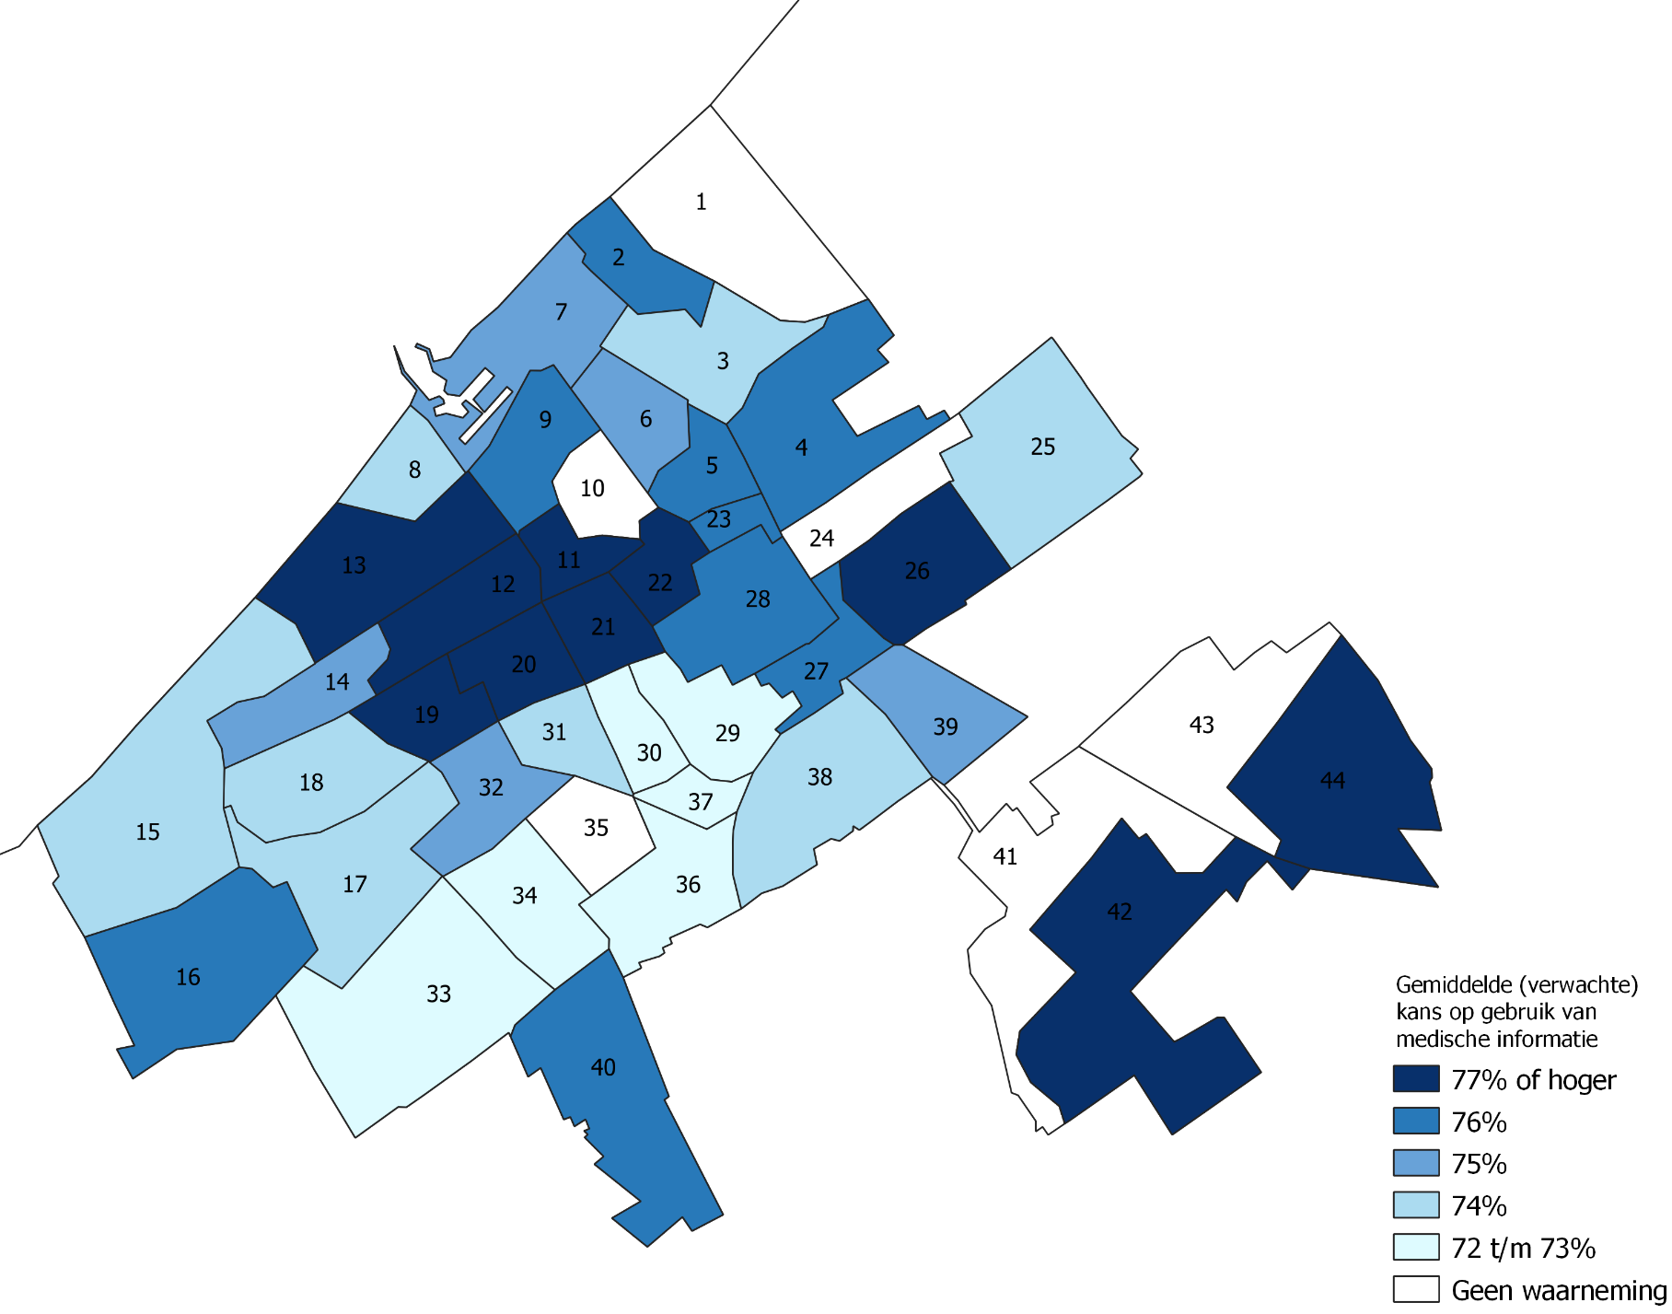
09 Geuzen- en Statenkwartier
10 Zorgvliet |  |  |  |  | Respondenten van de ICT-enquête (aantal) | 4840 | 910 | 380
11 Duinoord |  |  |  |  | Internetgebruik voor het opzoeken van medische informatie (%) | 76 | 62 | 67
12 Bomen- en Bloemenbuurt
13 Vogelwijk |  |  |  |  | Aandeel vrouw (%) | 49 | - - | ++
14 Bohemen en Meer en Bos |  |  |  |  | Gemiddelde leeftijd (jaar) | 46.8 | ++ | ++
15 Kijkduin en Ockenburgh |  |  |  |  | Gemiddeld inkomen (euro) | 36000 | - - | - -
16 Kraayenstein en de Uithof |  |  |  |  | Gebruikt sociale netwerken (%) | 67 | - - | - -
17 Loosduinen |  |  |  |  | Contact met overheid via internet (%) | 78 | - - | - -
18 Waldeck |  |  |  |  | Opzoeken medische informatie (%) | 76 | - - | - -
19 Vruchtenbuurt |  |  |  |  | Internetbankieren (%) | 94 | - - | - -
20 Valkenboskwartier |  |  |  |  | Bestanden verplaatsen of kopiëren (%) | 77 | - - | - -
21 Regentessekwartier
22 Zeeheldenkwartier |  |  |  |  | Verklaring symbolen: waarde voor deze groep is iets lager (-) duidelijk lager (- -), iets hoger (+) of duidelijk hoger (++) dan gemiddeld in Nederland.
23 Willemspark
24 Haagse Bos
25 Mariahoeve en Marlot |  |  |  |  | Figuur 3.2 Groepen met lager internetgebruik voor het opzoeken van medische informatie in deze wijk, 2019
26 Bezuidenhout
27 Stationsbuurt
28 Centrum
29 Schildersbuurt
30 Transvaalkwartier
31 Rustenburg en Oostbroek
32 Leyenburg
33 Bouwlust en Vrederust
34 Morgenstond
35 Zuiderpark
36 Moerwijk
37 Groente- en Fruitmarkt |  |  |  |  | Tabel 3.2 Groepen met lager internetgebruik voor het opzoeken van medische informatie in deze wijk, 2019
38 Laakkwartier en Spoorwijk |  |  |  |  |  |  |  | Den Haag | Wijk
39 Binckhorst |  |  |  |  |  |  |  | %
40 Wateringse Veld |  |  |  |  | Totaal personen met een lagere geschatte kans |  |  | 100 | 100
41 Hoornwijk |  |  |  |  | Groep 1: Niet hoogopgeleid, man, inkomen <43.000 euro |  |  | 72 | 59
42 Ypenburg |  |  |  |  | Groep 2: Niet hoogopgeleid, vrouw, leeftijd 63 jaar of ouder |  |  | 28 | 41
43 Forepark
44 Leidschenveen

4 Internetbankieren
Dashboard schatting internetactiviteiten in Den Haag, 2019 |  | 4 | Internetbankieren
Wijknummer en -naam | Kies een wijk (minimaal 500 personen): | 02 Belgisch Park |  |  | Relatief laag internetgebruik
01 Oostduinen |  |  |  |  | Groepen met een relatief laag (75% of minder) internetgebruik voor internetbankieren:
02 Belgisch Park | Gemiddeld geschat internetgebruik |  |  |  | Groep 1: Niet hoogopgeleid, maximaal 1 maand werk, inkomen <11.000 euro
03 Westbroekpark en Duttendel | Gemiddeld geschat aandeel personen dat internet gebruikt voor internetbankieren:
04 Benoordenhout | - in de wijk 02 Belgisch Park |  | 93 | %
05 Archipelbuurt | - in de gemeente Den Haag |  | 93 | %
06 Van Stolkpark en Scheveningse Bosjes |  |  |  |  | Tabel 4.1 Groepen met lager internetgebruik voor internetbankieren in ICT enquête, 2019
07 Scheveningen | Figuur 4.1 Gemiddeld geschat internetgebruik voor internetbankieren, Den Haag 2019 |  |  |  |  | Respondenten ICT-enquête 2019
08 Duindorp |  |  |  |  |  | Totaal | Groep 1
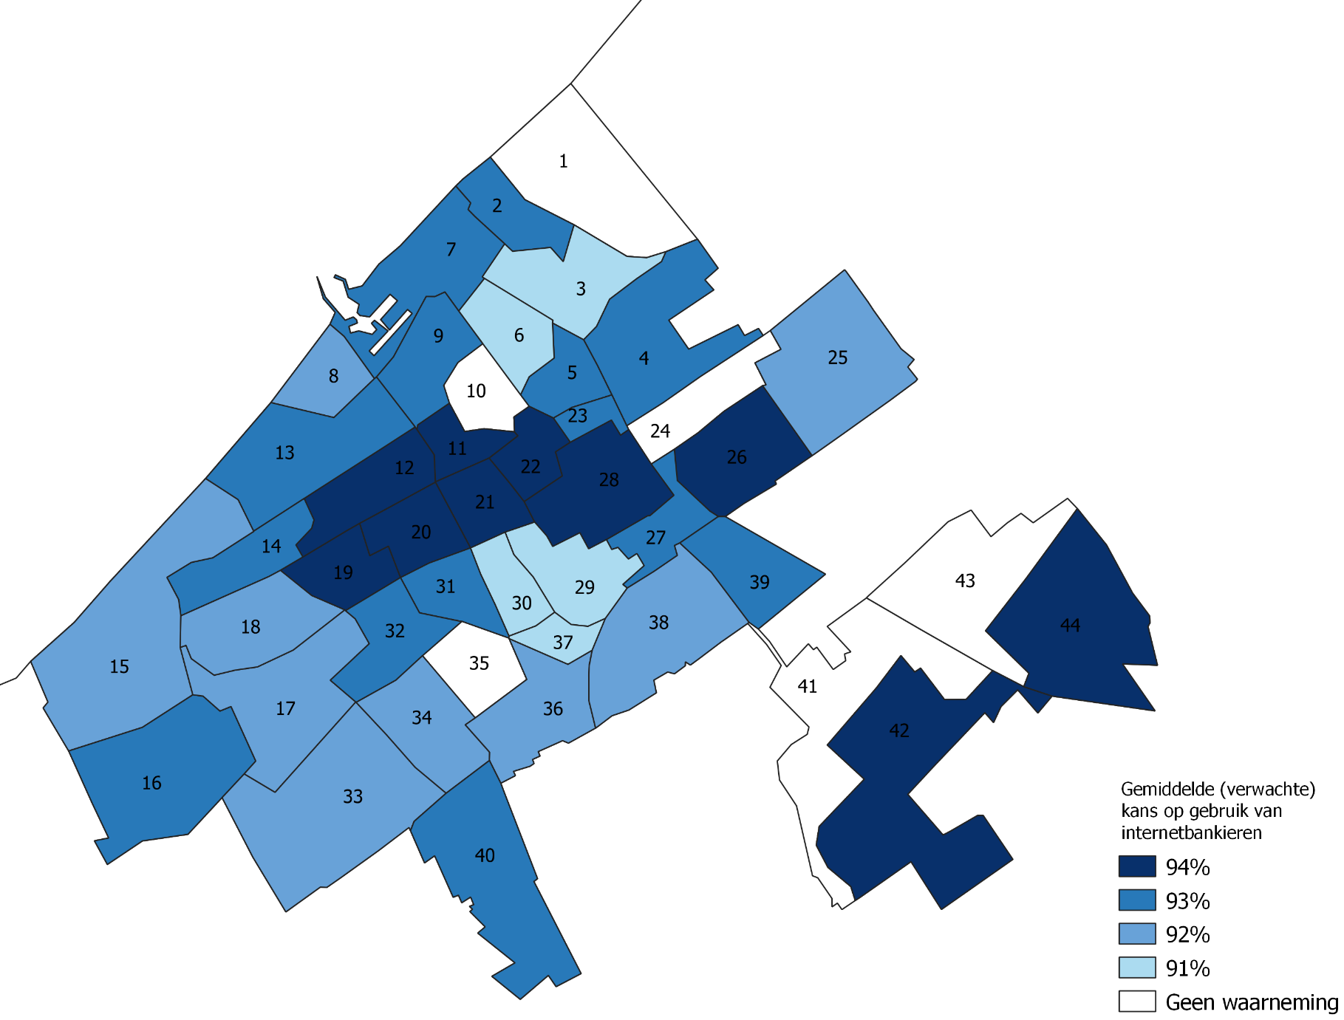
09 Geuzen- en Statenkwartier
10 Zorgvliet |  |  |  |  | Respondenten van de ICT-enquête (aantal) | 4840 | 370
11 Duinoord |  |  |  |  | Internetgebruik voor internetbankieren (%) | 94 | 77
12 Bomen- en Bloemenbuurt
13 Vogelwijk |  |  |  |  | Aandeel vrouw (%) | 49 | ++
14 Bohemen en Meer en Bos |  |  |  |  | Gemiddelde leeftijd (jaar) | 46.8 | ++
15 Kijkduin en Ockenburgh |  |  |  |  | Gemiddeld inkomen (euro) | 36000 | - -
16 Kraayenstein en de Uithof |  |  |  |  | Gebruikt sociale netwerken (%) | 67 | -
17 Loosduinen |  |  |  |  | Contact met overheid via internet (%) | 78 | - -
18 Waldeck |  |  |  |  | Opzoeken medische informatie (%) | 76 | - -
19 Vruchtenbuurt |  |  |  |  | Internetbankieren (%) | 94 | - -
20 Valkenboskwartier |  |  |  |  | Bestanden verplaatsen of kopiëren (%) | 77 | - -
21 Regentessekwartier
22 Zeeheldenkwartier |  |  |  |  | Verklaring symbolen: waarde voor deze groep is iets lager (-) duidelijk lager (- -), iets hoger (+) of duidelijk hoger (++) dan gemiddeld in Nederland.
23 Willemspark
24 Haagse Bos
25 Mariahoeve en Marlot |  |  |  |  | Figuur 4.2 Groepen met lager internetgebruik voor internetbankieren in deze wijk, 2019
26 Bezuidenhout
27 Stationsbuurt
28 Centrum
29 Schildersbuurt
30 Transvaalkwartier
31 Rustenburg en Oostbroek
32 Leyenburg
33 Bouwlust en Vrederust
34 Morgenstond
35 Zuiderpark
36 Moerwijk
37 Groente- en Fruitmarkt |  |  |  |  | Tabel 4.2 Groepen met lager internetgebruik voor internetbankieren in deze wijk, 2019
38 Laakkwartier en Spoorwijk |  |  |  |  |  |  |  | Den Haag | Wijk
39 Binckhorst |  |  |  |  |  |  |  | %
40 Wateringse Veld |  |  |  |  | Totaal personen met een lagere geschatte kans |  |  | 100 | 100
41 Hoornwijk |  |  |  |  | Groep 1: Niet hoogopgeleid, maximaal 1 maand werk, inkomen <11.000 euro |  |  | 100 | 100
42 Ypenburg
43 Forepark
44 Leidschenveen

